画像
1
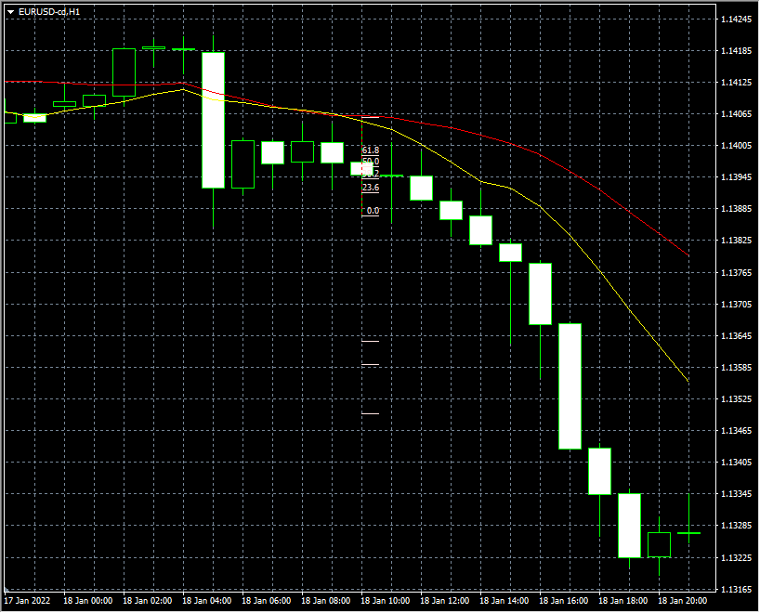
 | 実体が真ん中あたりだが
 | ＭＡデッドクロスでエントリー

 | その後下落。

2
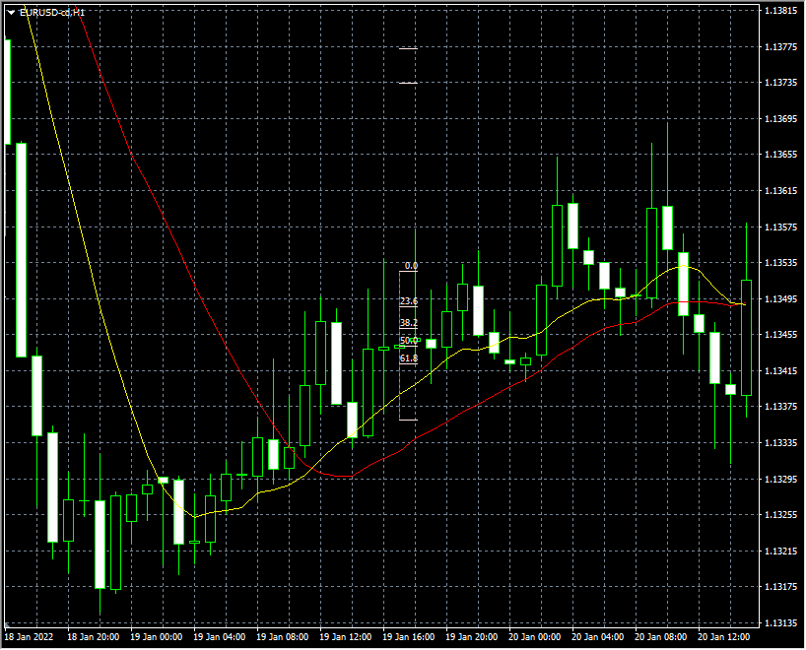
 | 真ん中あたりの細い実体
 | エントリーするも、決済ポイントには
 | 届かず。

3
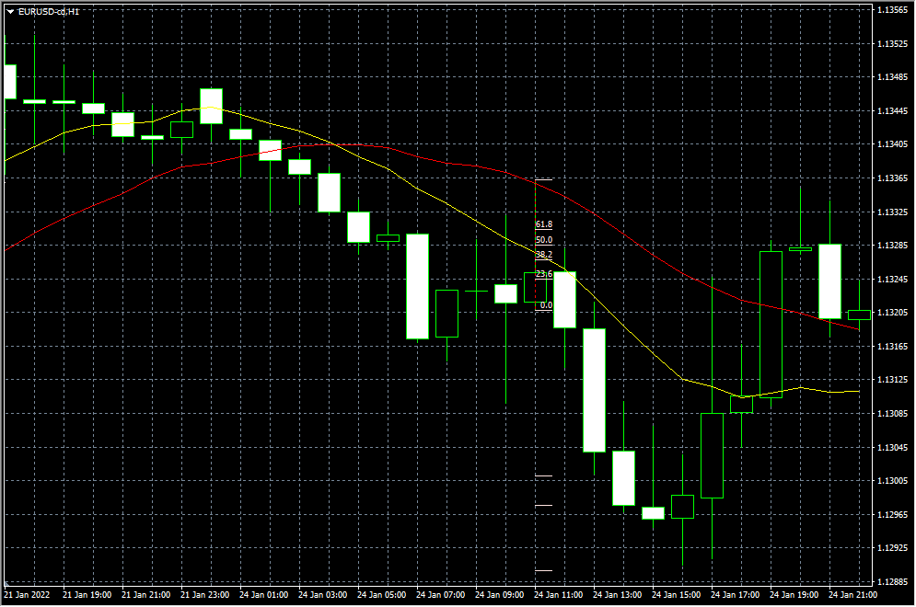
 |  |  |  | 1度戻してからのＰＢ
 |  |  |  | 決済ポイント2には届かず。

4
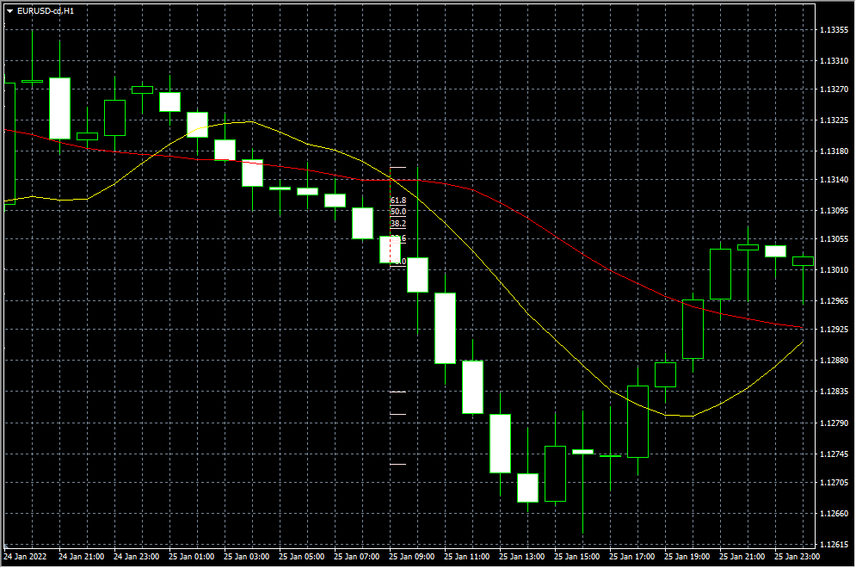
 |  |  |  | ＭＡデッドクロスのＰＢ
 |  |  |  | でエントリー

 |  |  |  | ギリギリ損切りにならなかった

5
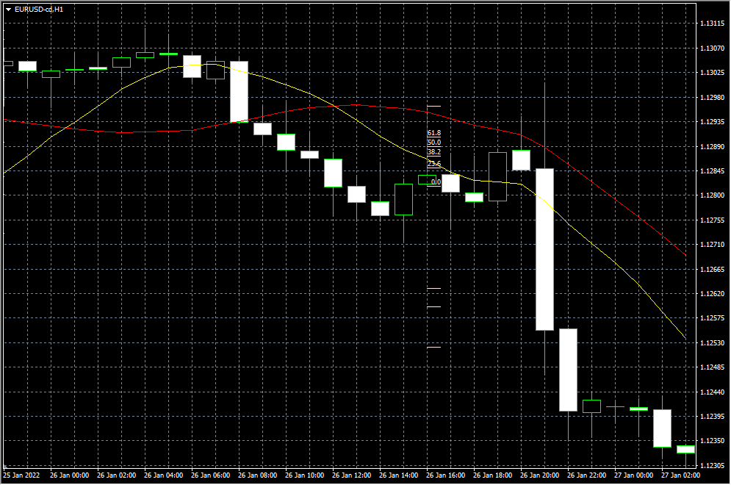

 |  |  |  | 損切り後に下落

6
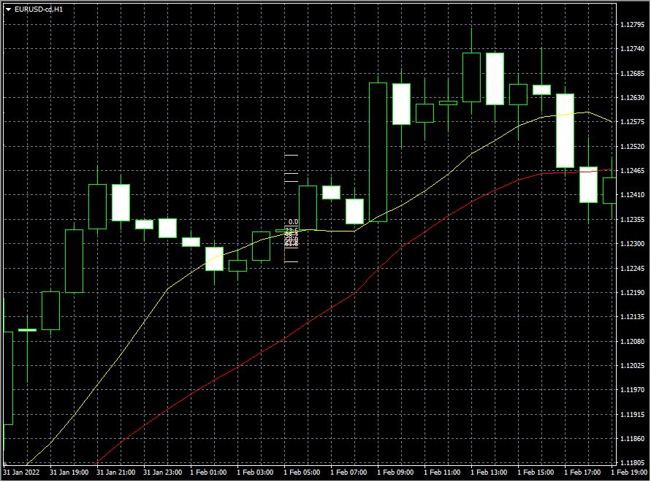

7
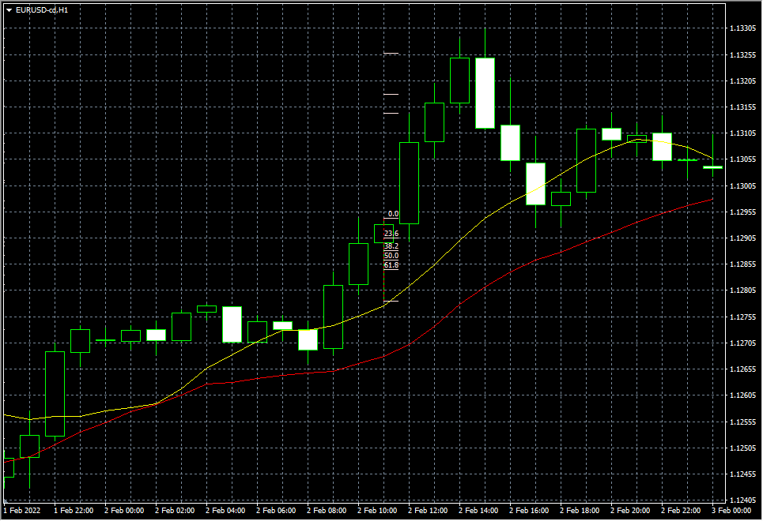
 |  |  | 陽線のＰＢでエントリー

8
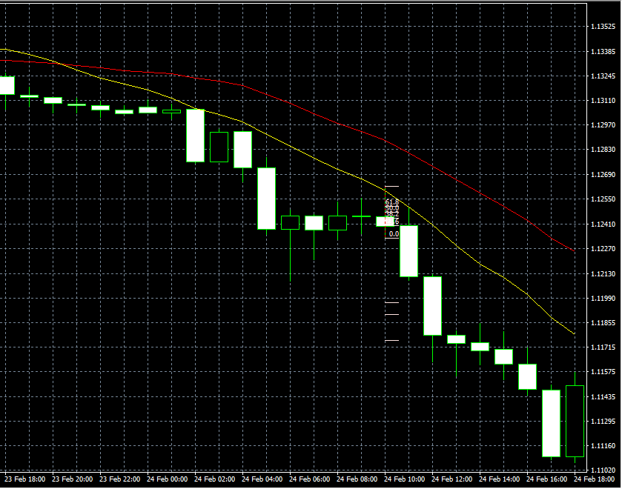

 |  | 陰線のＰＢでエントリー

9
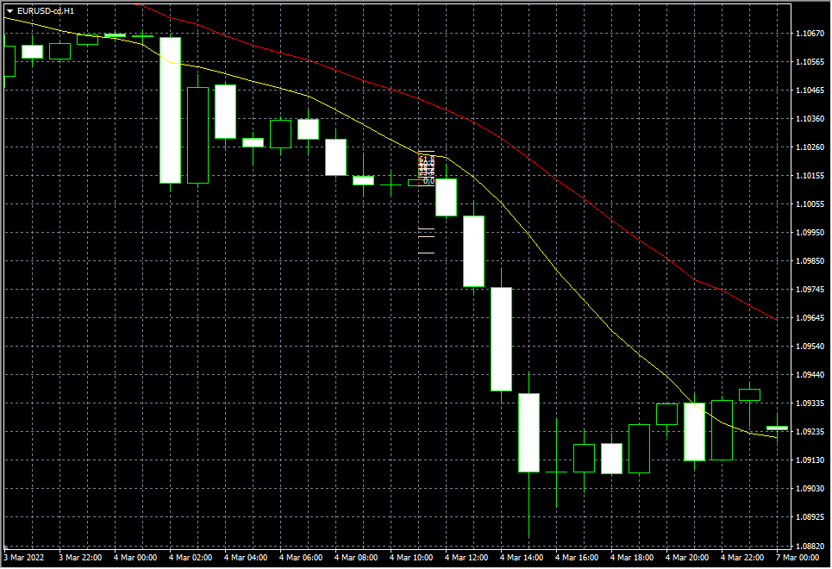

10
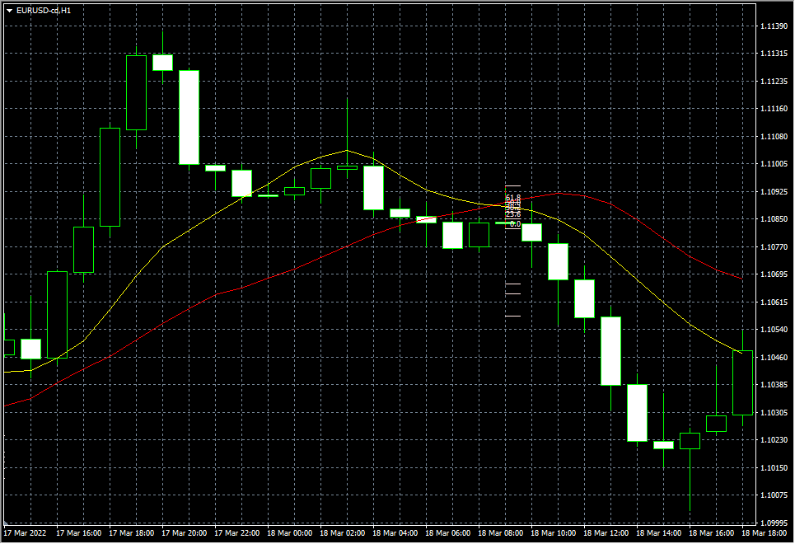
 |  |  | ＭＡデッドクロスのＰＢでエントリー

